Domain
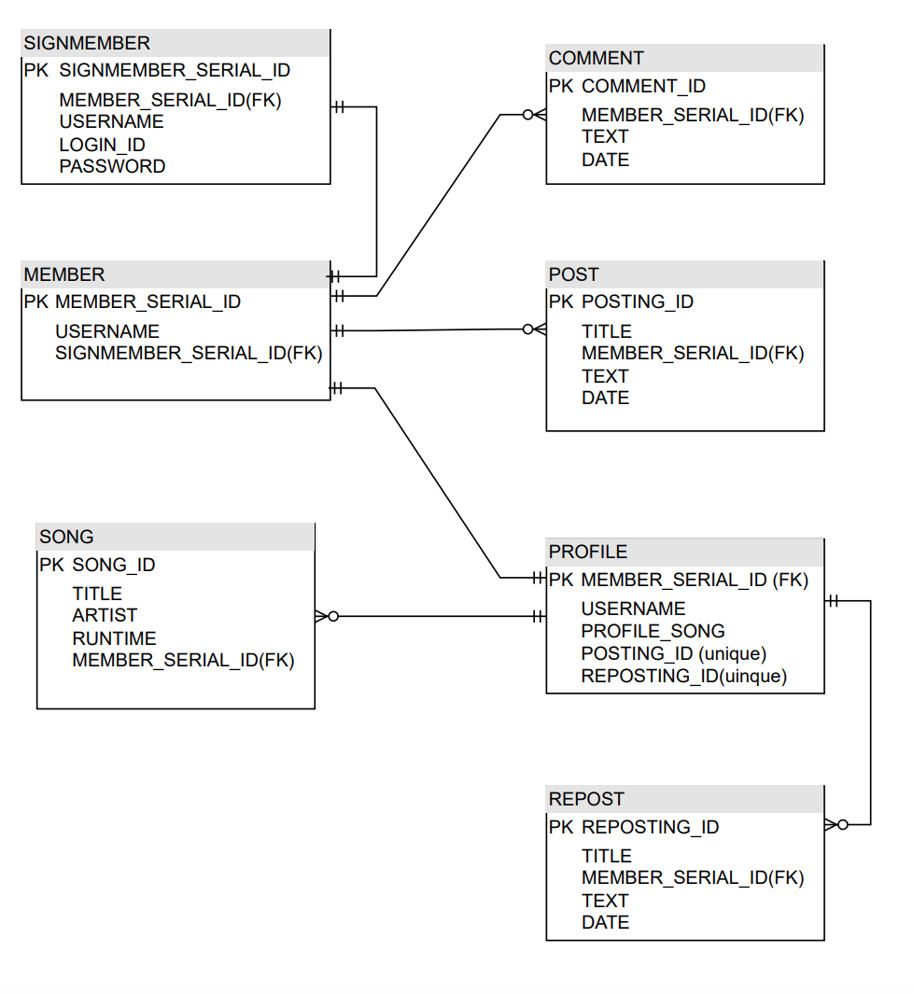
 |  |  |  |  |  | DB Diagram
 |  |  |  |  | Entity 분석
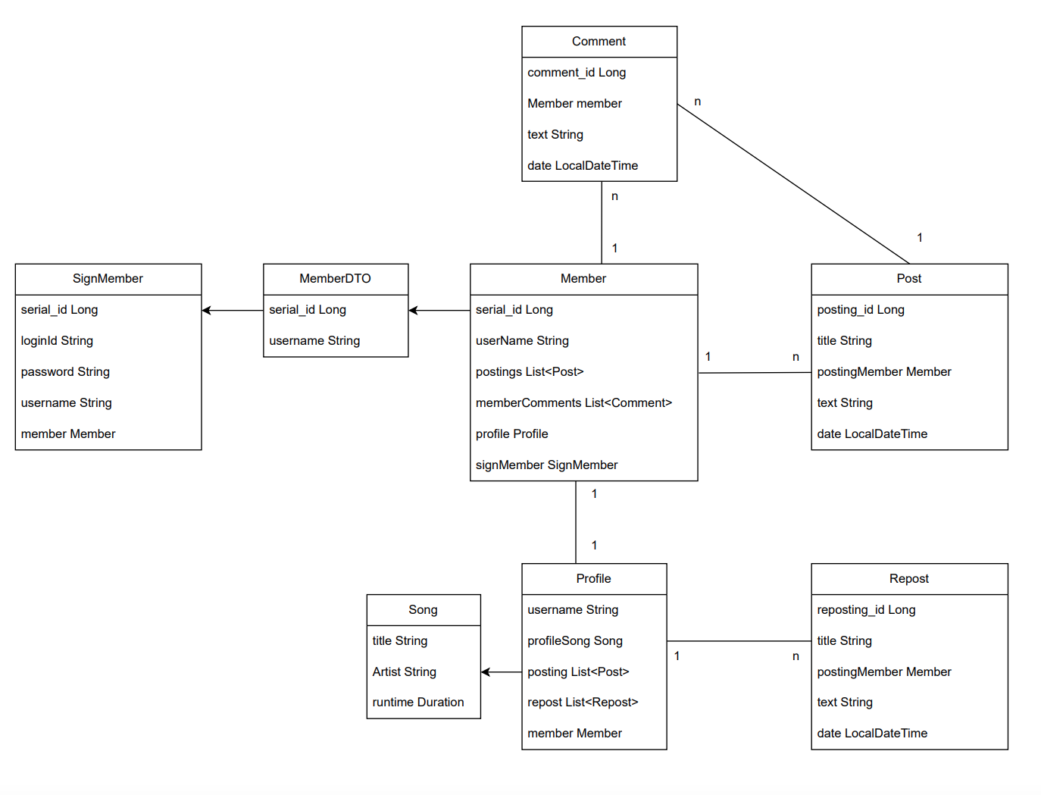

 |  |  | Domain | SignMember
 |  |  |  | Member
 |  |  |  | Post
 |  |  |  | Repost
 |  |  |  | Comment
 |  |  |  | Profile
 |  |  |  | Song

 |  |  | FormData | MemberForm
 |  |  |  | PostForm

핵심 기능 | SIGN 로직 | 회원가입
 |  | 회원탈퇴
 |  | 로그인
 |  | 로그아웃

 | 메인 페이지 | 포스트 CRUD

UI
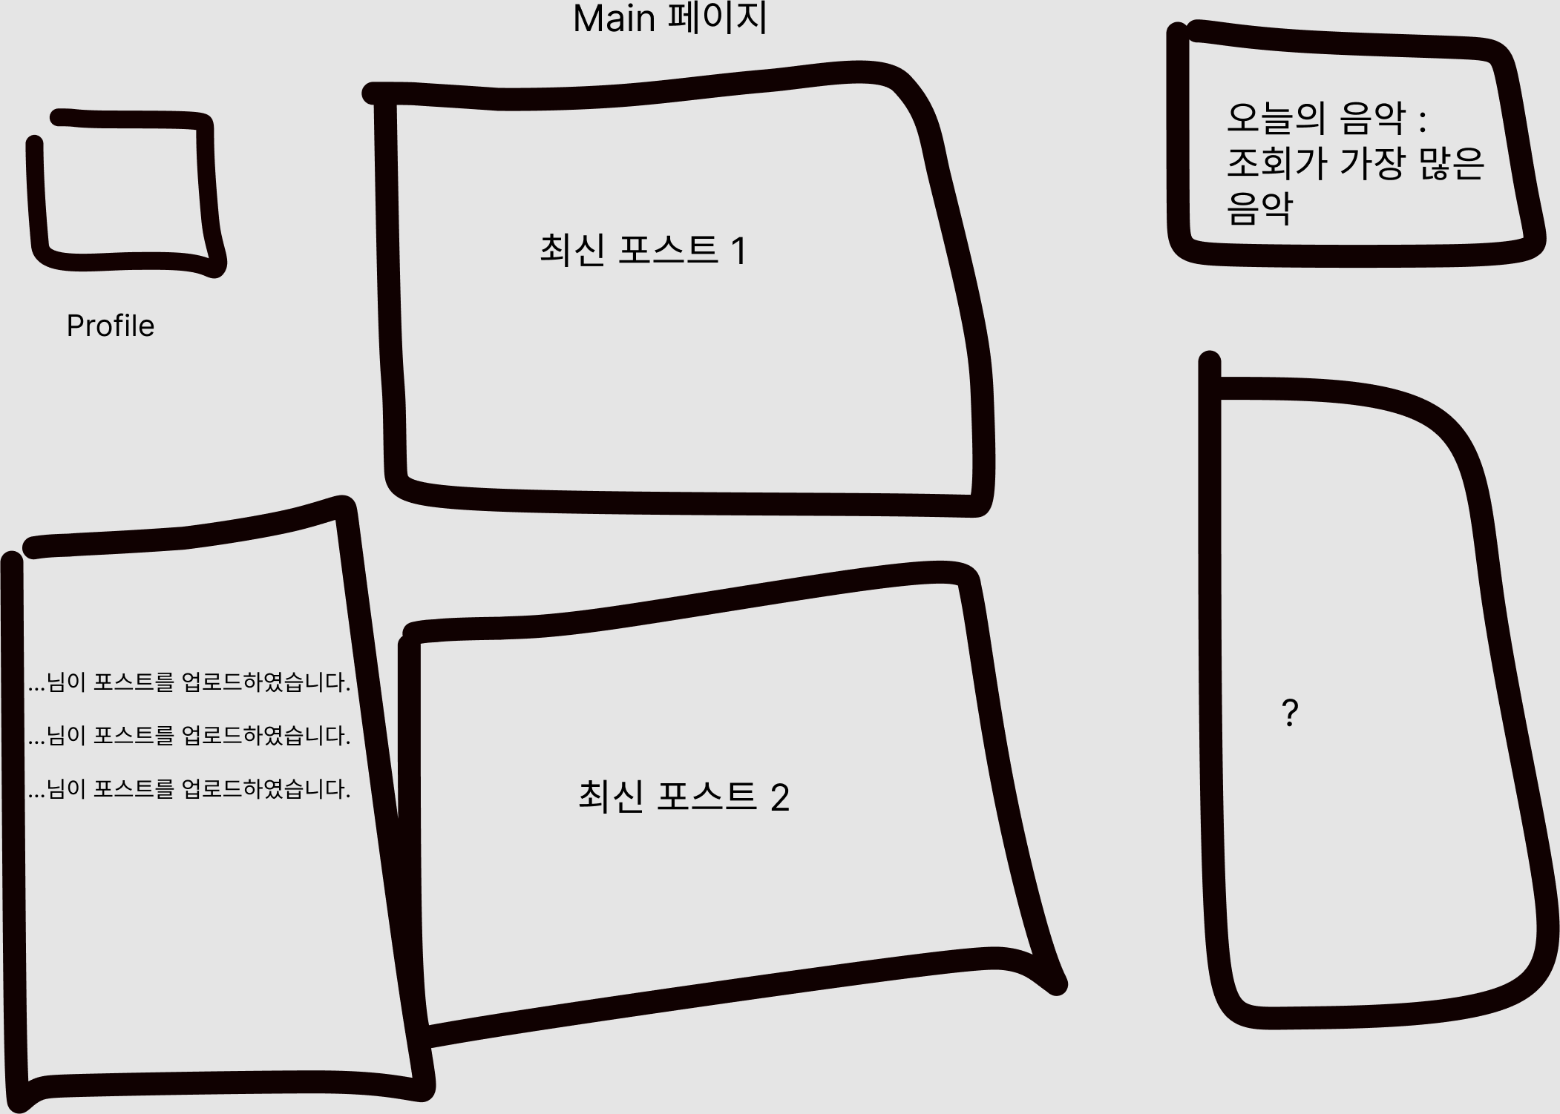
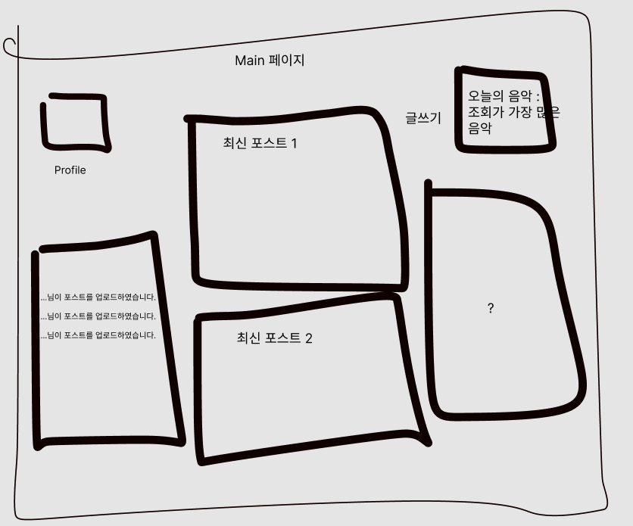
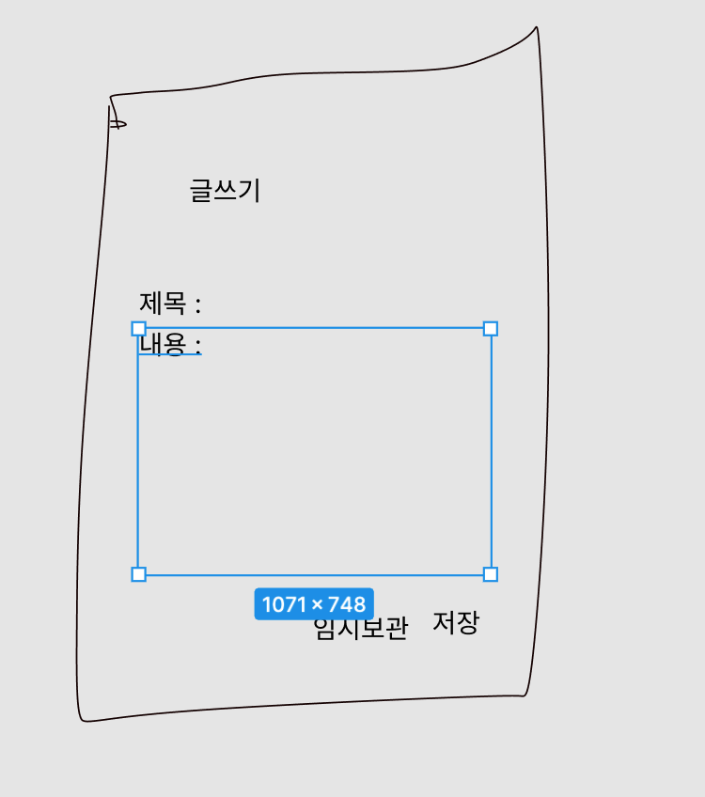
UI 설계

